PROBLEMA1
 SEGUNDO EXAMEN PARCIAL INGENIERIA ECONOMICA PRIMER CICLO 2022 -JULIO ANTHONY ENGELS RUIZ COTO - 1284719

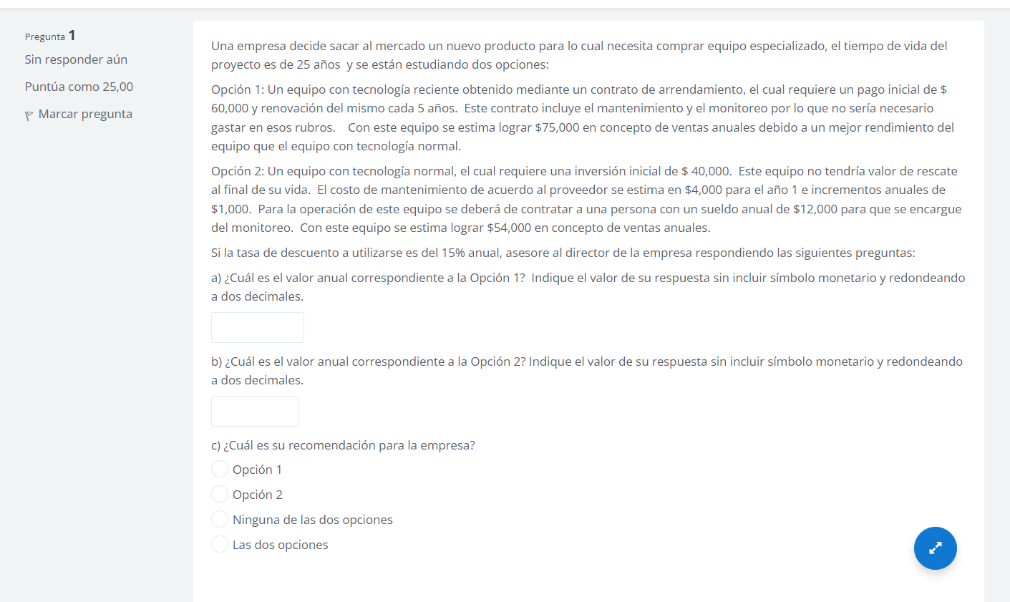

 |  |  |  |  | opcion 1 |  |  | opcion 2 |  |  | i =15%
 |  |  |  |  | pago inicial | 60000 |  | pago inicial | 40000
 |  |  |  |  | renovacion | 5 años |  | gasto año 1 | 4000
 |  |  |  |  | ganancias anuales | 75000 |  | gradiente sueldo anual | 12000
 |  |  |  |  |  |  |  | ganancias | 54000

 |  |  |  |  |  |  |  |  |  |  |  |  |  | 750000
 |  |  |  |  | opcion 1

 |  |  |  |  | 0 | 1 | 2 | 3 | 4 | 5 | 6 | 7 | 8 | 9 | 10 | 11 | 12 | 13 | 14 | 15 | 16 | 17 | 18 | 19 | 20 | 21 | 22 | 23 | 24 | 25

 |  |  |  |  | 60000 |  |  |  |  | 60000 |  |  |  |  | 60000 |  |  |  |  | 60000 |  |  |  |  | 60000

 |  |  |  |  | VA | VA = -75000+5[60000(A/P;15%,5)]]
 |  |  |  |  |  |  |  |  |  | n |  |  |  |  | A/P
 |  |  |  |  |  | 14494.665738
 |  |  |  |  |  |  |  |  |  | 5 |  |  |  |  | 0.2983
 |  |  |  | P = -60000-60000(P/F,15%,5)-60000(P/F,15%,10)-60000(P/F,15%,1%)-60000(P/F,15%,20)+75000(P/A,15%,25)
 |  |  |  | P = | 369,109.81

 |  |  |  |  |  |  |  |  |  |  |  |  |  | 38000
 |  |  |  |  | opcion 2

 |  |  |  |  | 0 | 1 | 2 | 3 | 4 | 5 | 6 | 7 | 8 | 9 | 10 | 11 | 12 | 13 | 14 | 15 | 16 | 17 | 18 | 19 | 20 | 21 | 22 | 23 | 24 | 25

 |  |  |  |  | 40000

 |  |  |  |  |  |  |  |  |  |  |  |  |  |  |  |  |  |  |  | 60000 |  |  |  |  | 60000

 |  |  | VA = --38000+40000(A/P,15%,25)+1000(A/G,15%,25)

 |  |  | -25928.590961

 | n | F/P | P/F | A/F | F/A | A/P | P/A | Valor presente del gradiente P/G | Serie uniforme del gradiente A/G

 | 25 | 32.9190 | 0.03038 | 0.00470 | 212.7930 | 0.1547 | 6.4641 | 38.0314 | 5.8834329466

 |  |  |  |  |  |  |  |  |  |  |  |  |  |  |  |  |  |  | G = 1000

PROBLEMA2
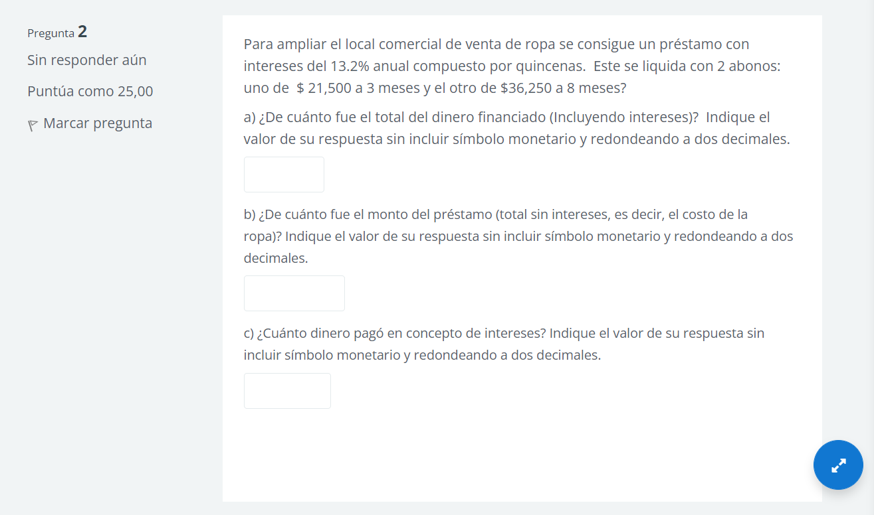

 | r annual = 13.2% |  |  | r annual = 13.2%
 | liquida con 2 bonos |  |  | M = 12
 | a 3 mese de 21500 |  |  | r mensual = 1.100%
 | a 8 meeses de 36250 |  |  | M = 2.17262
 |  |  |  | I mensual = 1.10327%
 | 1 mese 2.17262 quincenas

0 | 1 | 2 | 3 | 4 | 5 | 6 | 7 | 8 | 9 | 10 | 11 | 12

 |  |  | 21500 |  |  |  |  | 36250

 |  |  |  |  |  |  |  |  |  |  |  | VT = | 57750 | A)
VP = 21500(P/F,1.10327%,3)+36250(P/F,1.10327%,8)
B)
54008.378052 |  |  |  |  |  |  | n | F/P | P/F

INTERESE PAGADOS
 |  |  |  |  |  |  | 3 | 1.0335 | 0.96763
 | 3741.6219483 | C) |  |  |  |  | 8 | 1.0917 | 0.91598

PROBLEMA3
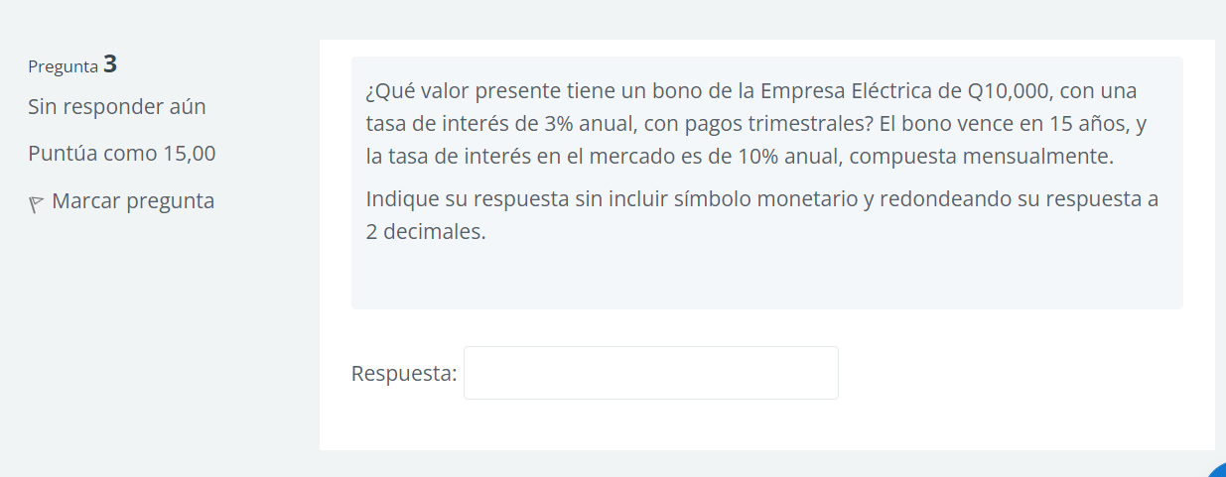

 | INTERES | 75

 | J ANNUAL | 10%
 | M |  | n | F/P | P/F | A/F | F/A | A/P | P/A
 | J TRIMESTRAL | 2.50%
 | m | 3
 | I EFECTIVO | 2.52%

VP = 75(P/A,2.52%,60)+10000(P/F,2.52%,60) |  |  | 60 | 4.4515970991 | 0.22463847867 | 0.0073009680088 | 136.96813885 | 0.032500968009 | 30.768314338

4554.008362

PROBLEMA4
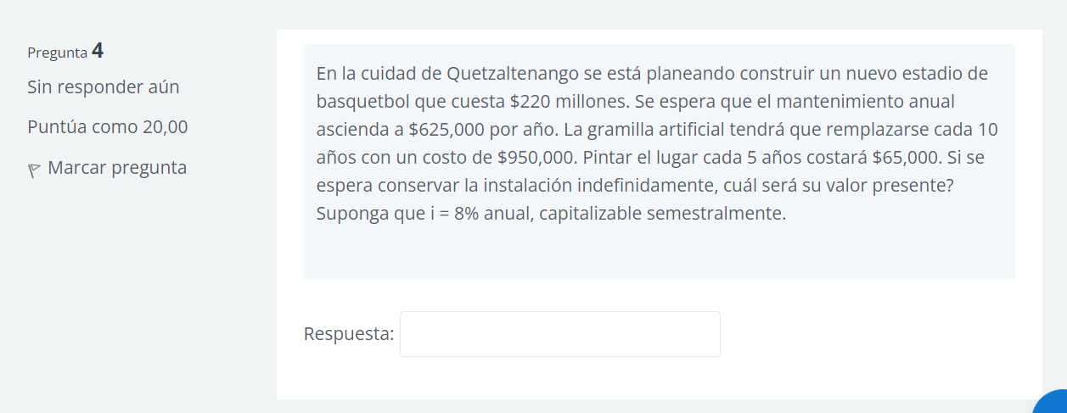

R ANNUAL | 8% |  | I mensual = (1+8%/2)^2 -1
m | 2
R SEMESTRAL | 8%
m | 2 | 0 | 1 | 2 | 3 | 4 | 5 | 6 | 7 | 8 | 9 | 10 | años y contado
i SEMESTRAL | 8.16%

 |  | 20000000 |  |  |  |  |  | 625000

 |  | VP = 20000000+625000/8.16%+950000(P/F,8.16%,10)(A/P,8.16,10)+65000(P/F,8.16%,5)(A/P,8.16%,5)(A/P,8.16%,5)/8.16
 |  | VP = 29692044.00

 |  |  |  |  |  |  |  | N | P/F | A/P
 |  |  |  |  |  |  |  | 10 | 0.67556417 | 0.25151353
 |  |  |  |  |  |  |  | 5 | 0.45638695 | 0.15010677

PROBLEMA 5
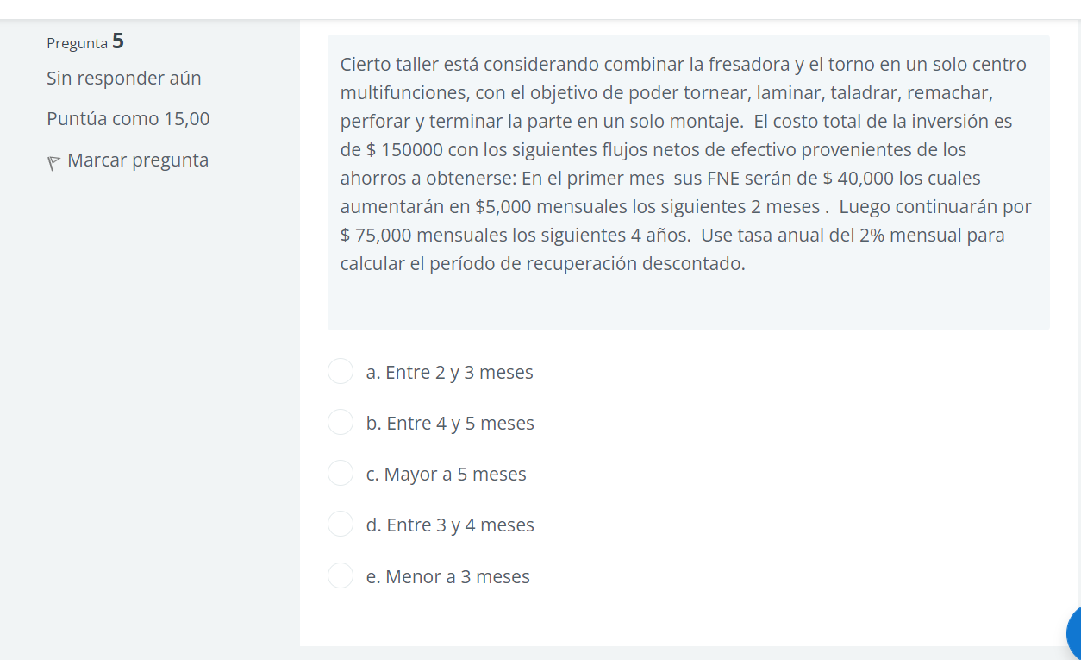

INVERSION
 | 150000

MESE | FNE | FNE DESC I =2% | FNE DESCONTADO
0 | -150000 | -150000 | -150000
1 | 40000 | 39215.69 | -110784.31
2 | 45000 | 43252.6 | -67531.72
3 | 50000 | 47116.12 | 20415.6
4 | 75000 | 69288.41 |  | PR DESCONTADO | 3.29 MESES
5 | 75000 |  |  |  | 8.7DIAS
7 | 75000
8 | 75000 |  |  | 3 MESES CON 8 DIAS
9 | 75000
10 | 75000
11 | 75000
12 | 75000

